Vendimet dhe Rekomandimet
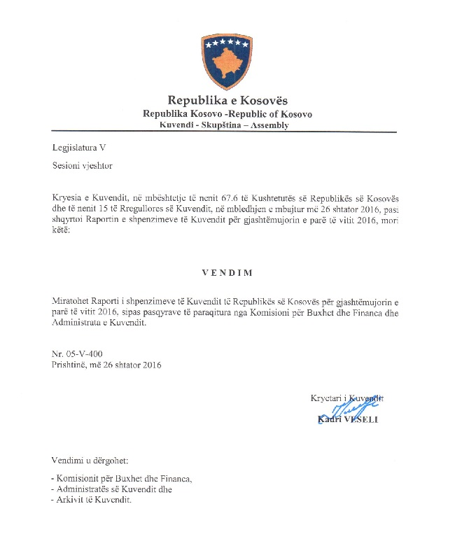

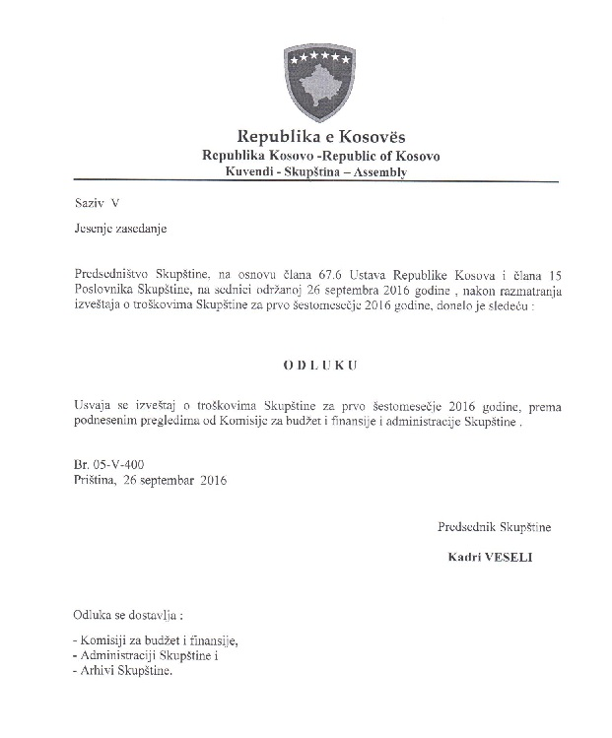

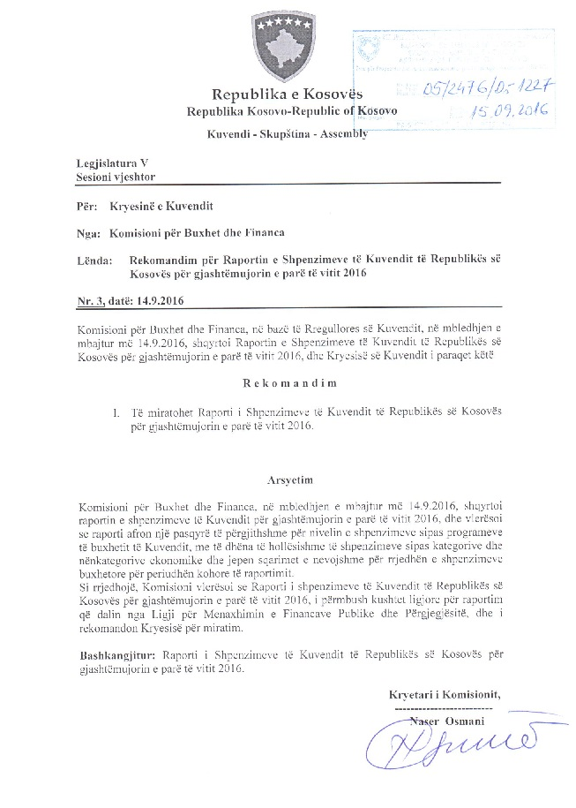

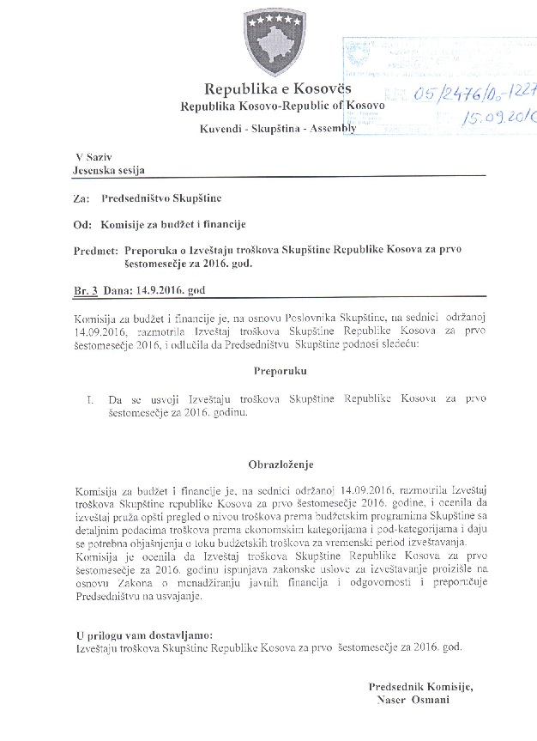

Raport financiar
Raporti Financiar për gjashtëmujorin 2016

Kodi i Organizatës Buxhetore: 101
Informatat kontaktuese: 038 200 10 557
Sekretari i Kuvendit: Ismet Krasniqi, Ndërtesa e Kuvendit, zyra N-122
Drejtori i Përgjithshëm për Administratë: Emrush Haxhiu, Ndërtesa e Kuvendit, zyra N-224
Drejtori i Drejtorisë për Buxhet dhe Pagesa: Istret Azemi, Ndërtesa e Kuvendit, zyra N-221
28 korrik 2016
1)Hyrje: (Ju lutem paraqitni në formë tekstuale një përmbledhje të zhvillimeve kryesore në buxhetin e organizatës tuaj. Të mos kalohet hapësira e ofruar më poshtë!)

Buxheti i Kuvendit të Republikës së Kosovës, i ndarë sipas Ligjit për Buxhetin e Republikës së Kosovës për vitin 2016, Ligji nr.05/L-071 është 9.389.515 €, dhe atë sipas kategorive ekonomike në vijim: Paga dhe mëditje 6.288.756€
mallra dhe shërbime 1.703.759€, shpenzime komunale 241,000 €, subvencione dhe transfere 60,000 € dhe shpenzime kapitale 1.096.000 €. Në buxhetin e Kuvendit të Republikës së Kosovës pjesën më të madhe të buxhetit e kanë pagat dhe mëditjet me 66.97 % mallrat dhe shërbimet me 18.14%, shpenzimet kapitale me 11.67%, shpenzimet komunale me 2.56% dhe subvencionet dhe transferet me 0.63%
Buxheti i ndarë për gjashtëmujorin e vitit 2016 duket keshtu : Paga dhe Meditje 2.767.788,57 €, Mallra dhe Sherbime 1.007.500 €, Shpenzime komunale 117.000 €, Subvencione 60.000 € dhe Investime kapitale 1.096.000 €,
Nisur nga vleresimi i përgjithshëm, del se niveli i realizimit të buxhetit të Kuvendit të Republikës së Kosovës për gjashtëmujor është 77,64 % e buxhetit gjashtëmujor, kjo nisur nga fakti se nje pjese e madhe e buxhetit është zotuar dhe është në procedura të prokurimit.
Alokimi i fondeve është bërë në bazë të planit të rrjedhës së parasë të përgatitur nga Drejtoria për Buxhet dhe Pagesa në bashkëpunim me Menaxhmentin e Kuvendit. Në këtë raport do të paraqiten në mënyrë të hollësishme shpenzimet e realizuara nga buxheti i Kuvendit për gjashtemujorin 2016 si dhe krahasimi i tyre me periudhën e njëjtë të vitit 2015

2) Përmbledhje për të hyrat dhe kategoritë e veçanta të shpenzimeve:
(Ju lutem paraqitni shkurtimisht ndryshimet kryesore për sa i përket vlerave të parashikuara dhe atyre aktuale për secilën kategori. Të mos kalohet hapësira e ofruar më poshtë).
a) Të hyrat:

b) Pagat dhe mëditjet:

Kategoria e Pagave dhe mëditjeve merr pjese ne buxhetin gjashtëmujor me 2.767.788,57 € ose me 54.82 % në buxhetin e alokuar të Kuvendit per gjashtëmujor , dhe si të tilla janë të ndara në tri Programe Anëtarët e Kuvendit 1.574.321,52€, Administrata e Kuvendit 940.040,50 € dhe Stafi mbështetës Politik 253.426,55 €, shuma e shpenzuar ne ketë kategori per gjashtemujor është 2.767.788,57 ose shprehur në përqindje 100% e buxhetit te ndarë ne këtë gashtëmujor ne këtë katgori ose 44,01% krahasuar me buxhetin vjetor te Kuvendit.

c) Mallra she shërbime:
Kategoria e Mallrave dhe Shërbimeve merr pjesë në buxhetin gjashtemujor me 1.007.500 € ose me 19,95 % në buxhetin e Kuvendit për gjashtëmujor dhe si të tilla janë të ndara në tri Programe Anëtarët e Kuvendit 325.000, Administrata e Kuvendit 609.000 € dhe Stafi mbështetës Politik 73.500 €. Shkalla e shpenzimit të buxhetit në këtë kategori ekonomike për kete gjashtemujor është 712.412,27€, shprehur në përqindje 70,71% e buxhetit ne këtë kategori për këtë gjashtëmujor ose 41,81 % krahasuar me buxhetin vjetor të Kuvendit ne Mallra dhe sherbime .

d) Shpenzime komunale:

Kategoria e shpenzimeve komunale merr pjesë në buxhetin gjashtemujor me 117.000 € ose me 2.31 % në buxhetin e Kuvendit të ndar per gjashtëmujor ,këto fonde janë të ndara në programin Administrata e Kuvendit. Shkalla e 81,43% e buxhetit ne kete kategori ose 39,53 % e buxhetit vjetor ne Komunali.

e) Investimet Kapitale:
Kategoria e Investimeve Kapitale merr pjesë në buxhetin gjashtemujor me 1.096.000 € ose me 21.71 % në buxhetin e Kuvendit per gjashtemujor, këto fonde janë të ndara në programin Administrata e Kuvendit. Shpenzime ne kete kategori ne këtë gjashtëmujor janë 284.507,99 €, shprehur ne perqindje 25,96 % e buxhetit per gjashtemujor dhe vjetor ne këtë kategori.

f) Subvencionet dhe Transferet:
Kategoria e Subvencioneve dhe transfereve merr pjesë në buxhetin gjashtemujor me 60.000 € ose me 1,18 , % në buxhetin e Kuvendit pergjashtëmujor, këto fonde janë të ndara në programin Anëtarët e Kuvendit. Shkalla e shpenzimit të buxhetit në këtë kategori ekonomike për tremujor është 59.320€, ose shprehur në përqindje 98,87% e buxhetit ne kete kategori për gjashtëmujor dhe vjetor.

3) Përmbledhje:
Ju lutem, paraqitni shkurtimisht vërejtjet përfundimtare lidhur me buxhetin e institucionit tuaj, apo pikëpamjet për zhvillimet në të ardhmen.
Pavarësia ka shumë fusha dhe pavarësia financiare është vetëm një, por mjaft thelbësore pasi që Parlamenti duhet të ketë kontroll të plotë të mjeteve të tij financiare për të planifikuar dhe kryer aktivitetet e tij. Pavarësia administrative përfshirë vendimet e Parlamentit për çështjet e tij të brendshme nuk mund të ekzistojë pa pavarësinë financiare. Prandaj, kontrolli i duhur parlamentar mbi Qeverinë nuk mund të ekzistojë pa pavarësi financiare dhe buxhetore të vetë Parlamentit. Në vitin 2012 një Komunikatë e Komisionit për Studimin e Fizibilitetit për Marrëveshjen e Stabilizim-Asocimit në mes Bashkimit Evropian dhe Kosovës ndër të tjera arriti në përfundim se Kuvendi dhe komisionet e tij duhet të zhvillojnë mbikëqyrjen e tyre ndaj ekzekutivit dhe se pavarësia financiare dhe administrative e Kuvendit nga qeveria duhet të fuqizohet. Rekomandimet e Projektit të Binjakëzimit sa i përket Komponentes 5 rëndësinë më të madhe i ka kushtuar hartimit të një Ligji për Kuvendin ku do të definohet qartazi pavarësia financiare e Kuvendit, si në planifikim e po ashtu edhe në ekzekutim të buxhetit. Në këtë vit kemi fituar një donacion nga Bashkimi Evropian për një kontratë Binjakëzimi te re.

__________________________________

Nënshkrimi i Sekretarit të Kuvendit

